Hoja1
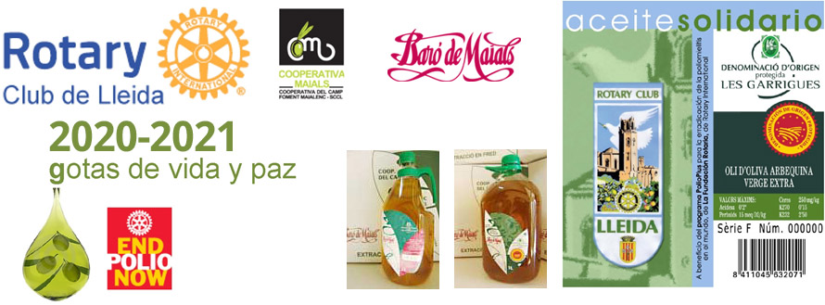

HOJA DE PEDIDO: Aceite Solidario del RC de Lleida. Campaña 2020 - 2021

Aceite Solidario | Precio garrafa | Precio | nº cajas | Importe

Aceite de oliva arbequina Virgen Extra, Baro de Maials, D.O. Les Garrigues Caja de 4 Garrafas x 5 Litros | 22.00 € | 88.00 € | 0 | 0.00 €
Aceite de oliva arbequina Virgen Extra, Baro de Maials, D.O. Les Garrigues Caja de 9 Garrafas x 2 Litros | 9.40 € | 84.60 € | 0 | 0.00 €

PORTES
Envios a provincias de Cataluña: 6€ por caja |  |  |  | 0.00 € | Borrar si no aplicable
Resto de España: CONSULTAR
Pedido mínimo 1 caja |  |  | TOTAL | 0.00 €

*Aportación a la Fundación Rotaria del 10% del importe del pedido para el programa END POLIO NOW.

Teléfono consultas: 639 836 796 |  | e-mail PEDIDOS rotary.lleida@rotary2202.org

DATOS DE ENTREGA: (persona que recibirá el pedido)
nombre y apellidos o razón social: |  |  |  | CIF/NIF/CIE:
dirección :
población:
detalles entrega: |  |  | horario de entrega:

DATOS DE FACTURACIÓN: (persona a la que se facturará el pedido)
nombre y apellidos o razón social: |  |  |  | CIF/NIF/CIE:
dirección : |  |  |  | teléfono
población:

Datos beneficiario puntos donación LFR:
Indicar nombre del rotario o del Club |  |  |  | Rotary ID
 | ( ) Rotario individual ( ) Club

FORMA DE PAGO:
Transferencia bancaria o ingreso en la c./c. | IBAN ES 50 0049 1886 7827 1071 1468 |  |  |  | SWIFT: BSCHESMMXXX
Nota: Remitir junto con hoja de pedido, justificante de pago.

Plazo de entrega 15 dias, después de confirmar pago. Pedido mínimo 1 caja. Precios con IVA (10 %) incluido.

